Sheet1
모든 작업은 2명이서 동시에 처리할 경우 코드에 심각한 오류를 초래합니다. 꼭 1인 1컨트롤 방식으로 유지하는것이 좋습니다

✔️ 1 단계: GitHub 계정 만들기

https://github.com 접속

이메일로 무료 가입 → 사용자명 설정

계정 생성 후 사용자명을 지윤환에게 전달해주시면에디터 권한 부여 드립니다.

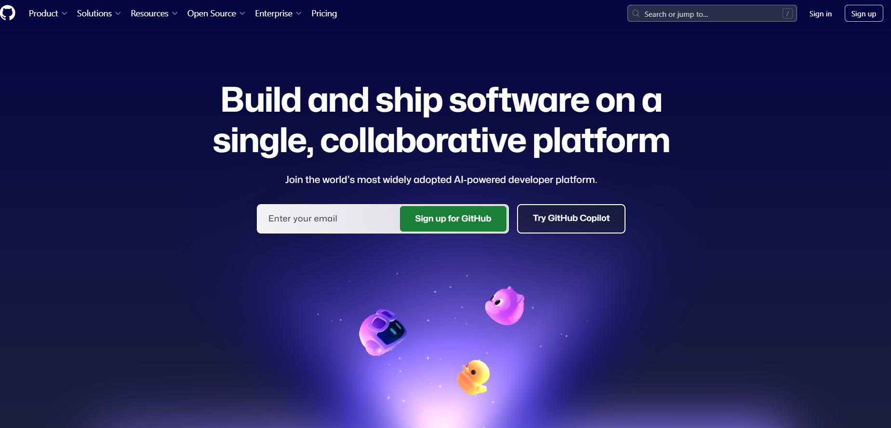

✔️ 2단계: 수정하고자하는 web 페이지 서버 파일 열기

초대된 저장소 주소로 접속
👉 | main_사내매거진 | https://github.com/Agency8Group/In-house-Magazine | mvp 및 오늘의 이슈 그리고 포토 부스등 수정필요할 경우 해당 구역에서 수정
👉 | ㄴ 팀스케쥴러 | https://github.com/Agency8Group/TeamScheduler | 일정 등록 및 일정 수정 시 해당 구역에서 수정
👉 | ㄴ 조직도 | https://github.com/Agency8Group/org-chart | 조직도 인원변경 및 사진 변경시 해당 구역에서 수정
각 기능은 독립된 저장소로 관리되며, 필요에 따라 개별 접근 및 수정 가능합니다.”

우측 상단 [Code] → [Download ZIP] 클릭
→ 내 컴퓨터로 파일 복사 완료!
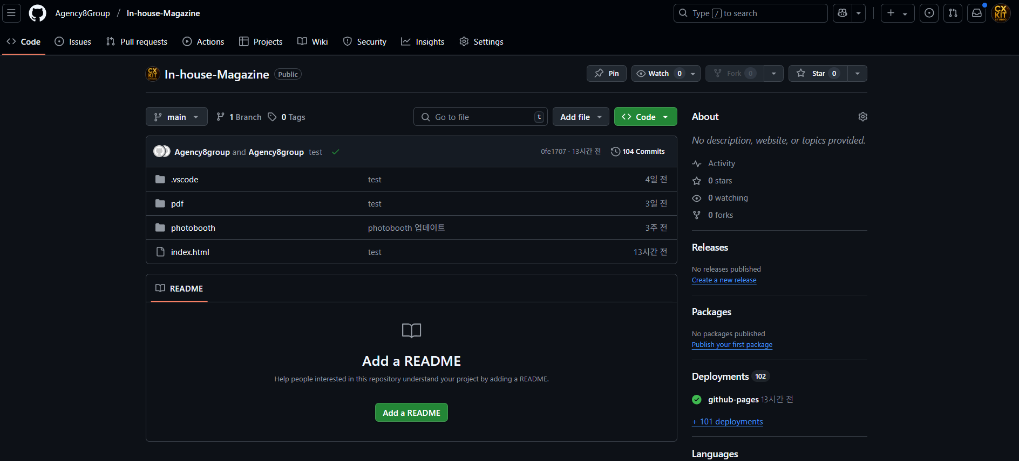

✔️ 3단계(git bash 버전): 파일 수정하기

압축 푼 폴더에서 index.html 등 직접 수정

수정한 파일만 다시 GitHub에 업로드하면 끝!

1. 코드 수정이 가능한 프로그램 다운로드 | https://code.visualstudio.com/
2. 코드를 업로드할 git hub gui 다운로드 | https://git-scm.com/downloads

3. 코드 수정 후 서버 배포 방법 (유지보수 가능하도록 설명은 별도로 readme에 추가해두었습니다)
위에 각 폴더를 다운로드 받아져 있는 상태와
깃 bash도 다운받아져있는 상태를 모두 충족한뒤
원하는대로 코드 수정 (사진 업데이트, 텍스트 수정등)
하신뒤 터미널을 열고 (마우스 우클릭 터미널열기)

python git.py

명령어만 입력하면
pull / add / commit / push
4단계를 순차적으로 자동 실행 합니다.

2~5분뒤 정상적으로 사이트에 변경 내용이 적용되었는지 체크해주시면됩니다.

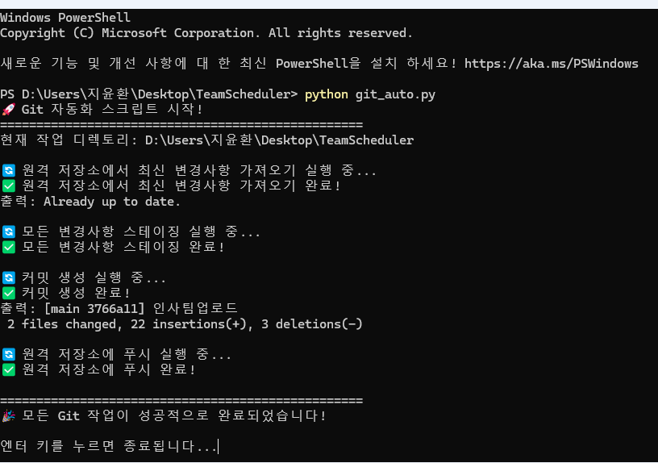

깃bash 프로그램 이용시 (문제가 생겼을경우 강제push)

동일하게 터미널을 열고 아래 명령어를 순차적으로 입력해줍니다.
git pull origin main
git pull origin main
git add .
git commit -m "(업데이트내용)"
git push origin main
ㄴ 위 내용대로도 안될경우 강제 push 명령어 실행 >>> | git push --force
명령어 순서대로 기입 하면 업로드 됩니다.
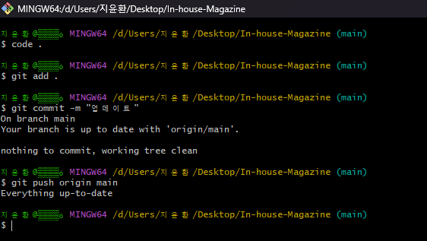

단, 코드가 꼬일경우 페이지가 정상적으로 보이지않거나
기능이 되지않을 수 있어 배포전 html 파일을 눌러
로컬 상태에서 정상적으로 문제없는지 테스트 후 배포 해주시면됩니다.

